Formato Horizontal
 | HOSPITAL UNIVERSITARIO DEL VALLE "EVARISTO GARCIA" E.S.E |  |  | CODIGO: | FOR-GLO-MAB-012
 |  |  |  | VERSIÓN: | 001 | PAGINA | 01 | DE |  | 01
 | FORMATO GUÍAS RAPIDAS PARA EQUIPOS BIOMÉDICOS |  |  | FECHA DE EMISIÓN: |  | DÍA | MES |  | AÑO
 |  |  |  |  |  | 12 | 10 |  | 2024

Nombre del equipo: | BASCULA DE PISO DIGITAL | Modelo: | 800KL | Riesgo del equipo: |  | BAJO
Marca: | HEALT O METER |  |  | Clasificación del equipo: |  | APOYO
DEFINICIÓN DE USO DEL EQUIPO |  | PARTES DEL EQUIPO |  | MODOS DE OPERACIÓN DEL EQUIPO
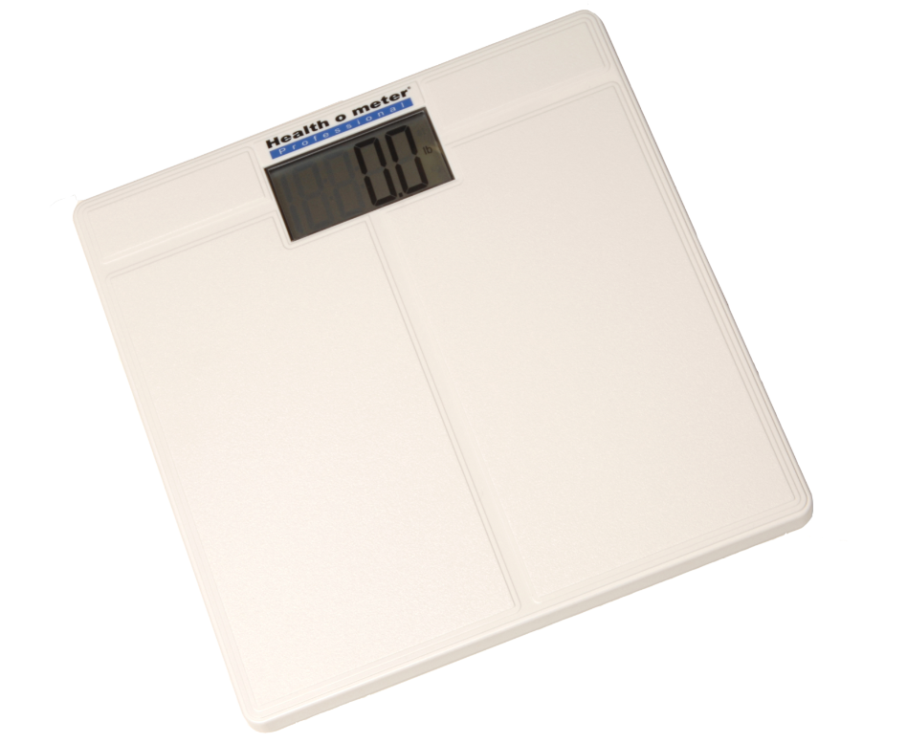 La 800KL es una báscula de piso digital con una plataforma de bajo perfil que requiere solo un paso mínimo, lo que ofrece al paciente una experiencia de pesaje más cómoda y estable. |  |  |  | Antes de utilizar 1. La báscula se envía con las baterías ya instaladas. Previo al primer uso, se debe retirar la pestaña de sujeción ubicada en la pestaña del compartimiento de la batería. 2. Coloque la báscula sobre una superficie plana y estable. 3. Para encender la báscula, golpee suave pero firmemente con su pie en el centro de la plataforma. Espere a que 0.0 aparezca en la pantalla, suba a la báscula (sin tener en cuenta la lectura) y bájese. Este proceso asegura que la báscula esté configurada y lista para usar. Haga esto cada vez que mueva la báscula.
Pantalla digital de 38 mm / 1 1/2”

Platafoma de apoyo La información del peso se mostrará por 5 segundos después de bajarse de la báscula para que el usuario o el paciente se estabilice

 |  |  |  | LIMPIEZA Y DESINFECCIÓN
 |  |  |  | ® Professional recomienda el uso de una de las siguientes soluciones en un paño suave o toallita Desechable ● solución de agua y jabón suave ● alcohol isopropílico al 70% ● solución con una concentración de peróxido de hidrógeno del 1 al 5% 1. Después de la limpieza/desinfección, pase un paño humedecido con agua y luego un paño limpio y seco. Para evitar la acumulación de residuos o superficies mojadas, asegúrese de que todos los componentes de la báscula están completamente secos luego de la limpieza. 2. Nunca utilice materiales ásperos o abrasivos para limpiar la báscula, ya que éstos arruinan el acabado de la misma. 3. No sumerja la báscula en agua o en ningún otro líquido. 4. No vierta ni atomice líquidos directamente sobre la báscula

ESPECIFICACIONES TÉCNICAS |  |  |  | ALARMAS Y POSIBLES ERRORES
Capacidad 400 lb / 180 kg Pantalla 38.1 mm /1 ½” Peso del producto 4 lb / 1.8 kg Resolución 0.1 lb / 0.05 kg Dimensiones de la plataforma 12 ¼” x 12 ¼” x 1 ¾” 311 mm x 311 mm x 41 mm |  |  |  | Si la pantalla muestra el mensaje "Lo bAtt", reemplace las baterías de acuerdo con las instrucciones. Si la pantalla muestra “Err E”, la carga sobre la báscula excede la capacidad. (400 lb / 180 kg /28 st 8 lb).

compartimento de las baterias AAA

 |  |  |  | PASOS DE OPERACIÓN DEL EQUIPO
 |  |  |  | Capacidad: 400 lb / 180 kg / 28 st 8 lb Resolución: 0.1 lb / 0.05 kg Seleccionar el Modo de Peso (Kilogramos/KG o Libras/LB), o Stones/ST) Deslice el interruptor hacia el modo de peso deseado. Medición del Peso Para encender la báscula, golpee suave pero firmemente con su pie en el centro de la plataforma. Espere a que 0.0 aparezca en la pantalla, suba a la báscula La medida parpadeará en la pantalla dos veces y luego se fijará en el peso. Si continúa parado en la báscula, su peso se mostrará durante 10 segundos y luego la báscula se apagará automáticamente. El peso permanecerá mostrado durante 10 segundos después de bajarse de la báscula.

El dilegenciamiento de este formato se realizará de la siguiente manera:
1. Definición de uso del equipo: En este campo se ingresará la definición detallada del uso del equipo desde el concepto del fabricante o el registro Invima.
2. Especificaciones técnicas: En este caso se describira detalladamente la ficha técnica del equipo, donde se describan las caracteristicas del mismo y condiciones especiales si aplica

3. Partes del equipo: Se ilustrara y se enumerara las partes del equipo y el modo de operación de cada una, incluyendo accesorios y consumibles del mismo
4. Modos de operación del equipo: En este caso, se describira el modo de operación o funcionamiento del equipo y como utilizar cada uno de ellos.
5. Limpieza y desinfección: En este apartado se describrira la limpieza y desinfección recomendada por el fabricante del equipo.
6. Alarmas y posibles errores: Se describira de manera resumida las posibles alarmas o errores de interfaz que se puedan presentar en el equipo de manera común y como solucionarlas

7. Pasos de operación del equipo: Indicar de manera detallada los pasos de operación del equipo, en donde se incluya las acciones que se deben ejecutar de manera inicial y final para el funcionamiento del mismo.

